OnPlus6

Hersteller | OnePlus
Modell | 6
Einführungspreis | 519 €
Marktstart | 22-May-18
Prozessor | Qualcomm Snapdragon 845
Ram | 6 GB
Betriebssystem | Android 9
NFC | ja
Hauptkamera Auflösung | 20,1 Megapixel

Galaxy A5
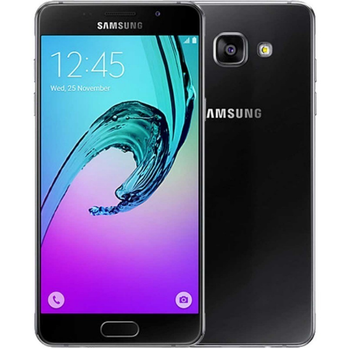
Hersteller | Samsung
Modell | Galaxy A5 (2017)
Einführungspreis | 429 €
Marktstart | 2017-02-03
Prozessor | Samsung Exynos 7880
Ram | 3 GB
Betriebssystem | Android 8.0
NFC | ja
Hauptkamera Auflösung | 15,8 Megapixel

Galaxy A3
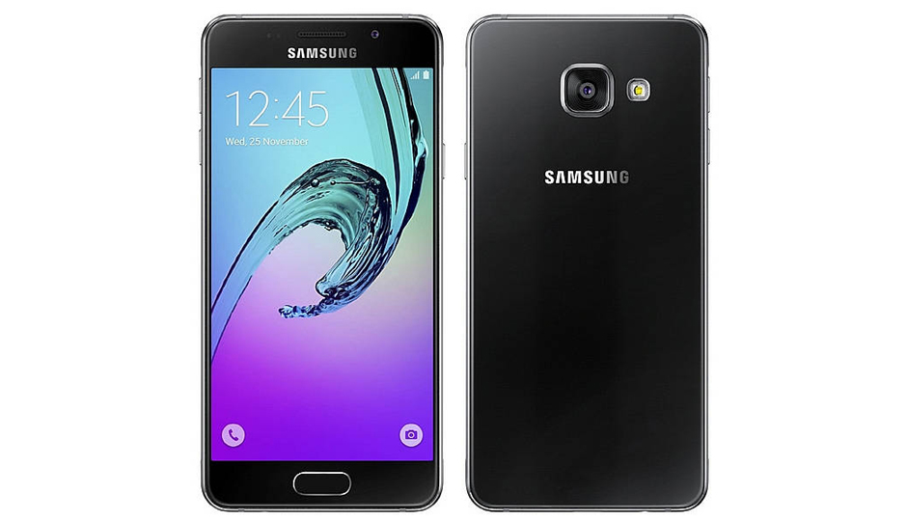
Hersteller | Samsung
Modell | Galaxy A3 (2016)
Einführungspreis | 329 €
Marktstart | Jan-16
Prozessor | Samsung Exynos 7578
Ram | 1,5 GB
Betriebssystem | Android 7.0
NFC | ja
Hauptkamera Auflösung | 13 Megapixel

ZTE Blade L5 Plus
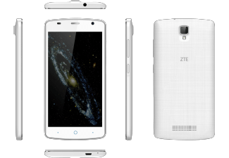
Hersteller | ZTE
Modell | Blade L5 Plus
Einführungspreis | 99 €
Marktstart | May-16
Prozessor | MediaTek MT6580
Ram | 1 GB
Betriebssystem | Android 5.1
NFC | nein
Hauptkamera Auflösung | 8 Megapixel

